PRS3
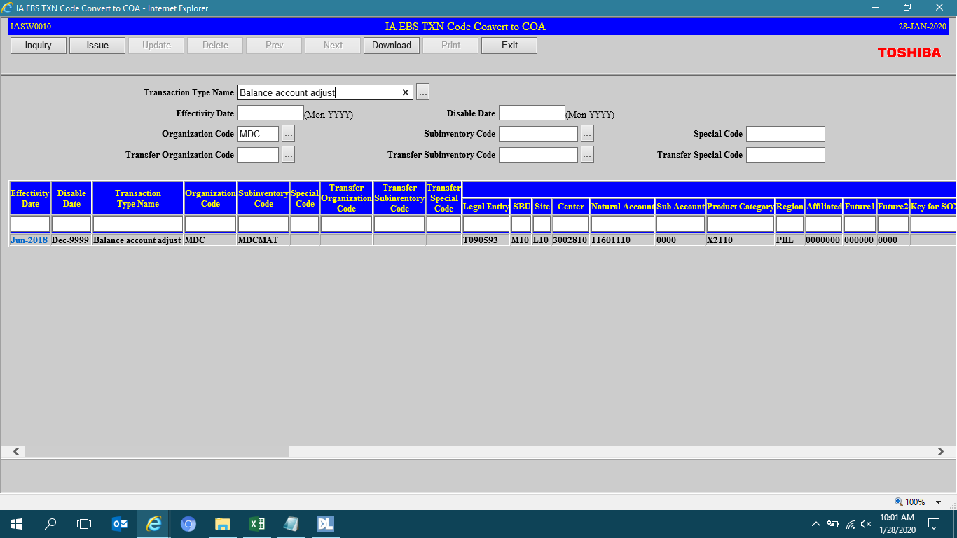

PRS7
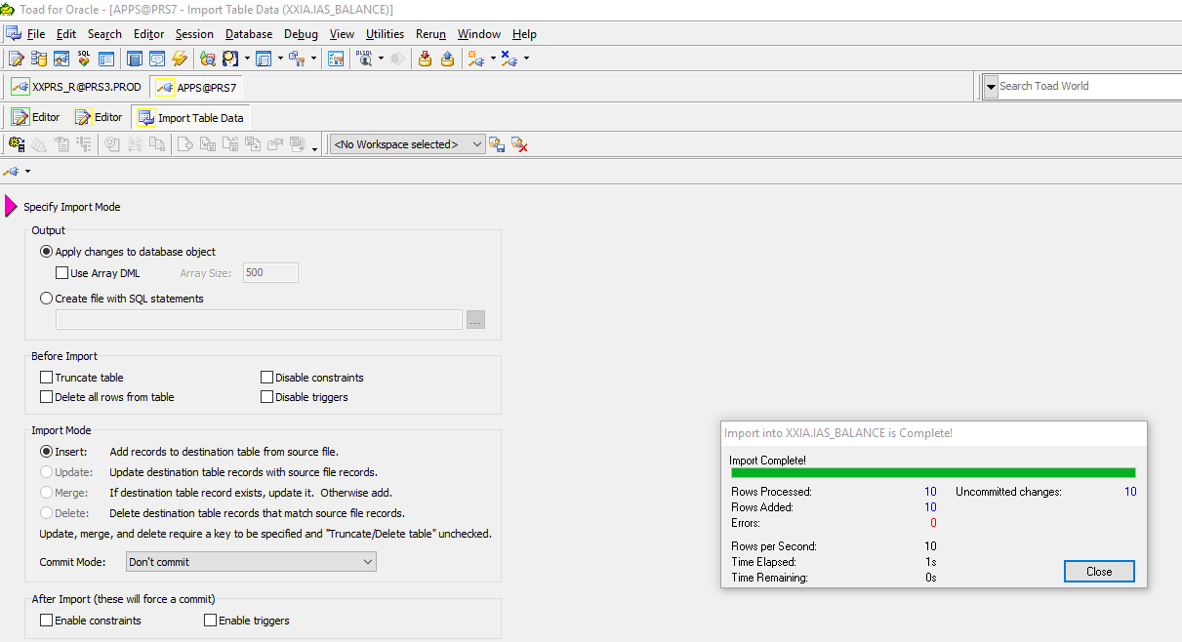

PERIOD_NAME | ORGANIZATION_CODE | COST_CENTER | MAIN_ACC_CODE | SUBINVENTORY_CODE | JOBNO | ITEM_CODE | ITEM_TYPE | DESCRIPTION | UOM | CURRENT_AMOUNT | CURRENT_MOV_AVE_COST | CREATION_DATE | CREATED_BY | LAST_UPDATE_DATE | LAST_UPDATED_BY | LAST_UPDATE_LOGIN | PROCESS_NO | SEQ | STATUS
Jan-20 | MDC | 3002810 | 11601110 | MDCMAT |  | MDCAFAA0035 | P | TIP-MDC10020-E10 REV01 SENSOR PLATE 1 | PCE | -5.33 |  | 1/3/20 | IASS0230
Jan-20 | MDC | 3002810 | 11601110 | MDCMAT |  | MDCASAA0005 | P | JST BHF-001T-0.8BS SOCKET CONTACT | PCE | -52.98 |  | 1/3/20 | IASS0230
Jan-20 | MDC | 3002810 | 11601110 | MDCMAT |  | MDCASAA0007 | P | JST,BYM-001T-P0.6, JST CONNECTOR PIN | PCE | -68.72 |  | 1/3/20 | IASS0230
Jan-20 | MDC | 3002810 | 11601110 | MDCMAT |  | MDCASAA0017 | P | MISUMI HBLFSSW8 BRACKET | PCE | -0.4 |  | 1/3/20 | IASS0230
Jan-20 | MDC | 3002810 | 11601110 | MDCMAT |  | MDCASAA0020 | P | MISUMI HFC8-4040-B FRAME END CAPS | PCE | 8.92 |  | 1/3/20 | IASS0230
Jan-20 | MDC | 3002830 | 11601110 | MDCMAT |  | MDCAFAA0035 | P | TIP-MDC10020-E10 REV01 SENSOR PLATE 1 | PCE | 5.33 |  | 1/3/20 | IASS0230
Jan-20 | MDC | 3002830 | 11601110 | MDCMAT |  | MDCASAA0005 | P | JST BHF-001T-0.8BS SOCKET CONTACT | PCE | 52.98 |  | 1/3/20 | IASS0230
Jan-20 | MDC | 3002830 | 11601110 | MDCMAT |  | MDCASAA0007 | P | JST,BYM-001T-P0.6, JST CONNECTOR PIN | PCE | 68.72 |  | 1/3/20 | IASS0230
Jan-20 | MDC | 3002830 | 11601110 | MDCMAT |  | MDCASAA0017 | P | MISUMI HBLFSSW8 BRACKET | PCE | 0.4 |  | 1/3/20 | IASS0230
Jan-20 | MDC | 3002830 | 11601110 | MDCMAT |  | MDCASAA0020 | P | MISUMI HFC8-4040-B FRAME END CAPS | PCE | -8.92 |  | 1/3/20 | IASS0230

